Request for change Example
入力例
EXAMPLE
履修申請変更願 Request for Change of Registration

 | 学期/Term |  | ※申請期間/Application Period
 | 春AB / Spr AB |  | Monday, April 15 - Friday, April 26, 2024
 | 春C / Spr C |  | Friday, July 5 - Thursday, July 11, 2024
 | 秋AB / Fall AB |  | Tuesday, October 1 - Wednesday, October 16, 2024
 | 秋C / Fall C |  | Monday, January 6 - Friday, January 10, 2025

★ 期間中に履修変更できなかった場合は下記フォームをCEGLOC日本語教育部門教務へ送ってください。
★ If you cannot change the courses during the application period, please send this form to CEGLOC Japanese Language Education Division.
 | 送付先/Send to: |  | cegloc.nihongojp@un.tsukuba.ac.jp

 | 学籍番号 Student ID | 202200001
 | 氏名 Name | Tsukuba Taro
 | 提出日 Date of submission |  | 2022-04-01

 | 取消/追加および科目番号を選択して下さい。
 | Choose application (cancel or addition) and numbers of the course.
 |  | 申請内容 Application 科目番号 Course No. | 申請済科目名/新科目名 Registered Course Name/New Course Name | ※学期 ※Term |  | 申請内容 Application 科目番号 Course No. | 申請済科目名/新科目名 Registered Course Name/New Course Name |  | ※学期 ※Term
 | 1 | 取消/cancel | 補講日本語2 初級1かつどう2-2A | 春AB | 7 | Application | 科目名 |  | 学期
 |  | XJ02142 | Japanese 2 Elementary 1 (activities) 2-2A | SprAB |  | 科目番号 Course No. | Course Name (English) |  | Term
 | 2 | 追加/addition | 補講日本語2 初級1りかい1-2A | 春AB | 8 | Application | 科目名 |  | 学期
 |  | XJ02222 | Japanese 2 Elementary 1 (explanation) 1-2A | SprAB |  | 科目番号 Course No. | Course Name (English) |  | Term
 | 3 | 取消/cancel | キャリア支援日本語 大学院進学の日本語(面接) A | 春C | 9 | Application | 科目名 |  | 学期
 |  | XJ17132 | Japanese for Professional Purposes (Preparatory Japanese Course for Graduate School (Interview Preparation)) A | SprC |  | 科目番号 Course No. | Course Name (English) |  | Term
 | 4 | 追加/addition | キャリア支援日本語 N1聴解A | 春C | 10 | Application | 科目名 |  | 学期
 |  | XJ21222 | Japanese for Professional Purposes (Listening for N1)A | SprC |  | 科目番号 Course No. | Course Name (English) |  | Term
 | 5 | 取消/cancel | キャリア支援日本語 中級話す聞くB | 秋C | 11 | Application | 科目名 |  | 学期
 |  | XJ21162 | Japanese for Professional Purposes (Intermediate Speaking and Listening)B | FallC |  | 科目番号 Course No. | Course Name (English) |  | Term
 | 6 | 追加/addition | キャリア支援日本語 N2読解B | 秋C | 12 | Application | 科目名 |  | 学期
 |  | XJ21082 | Japanese for Professional Purposes (Reading for N2)B | FallC |  | 科目番号 Course No. | Course Name (English) |  | Term

 | ★提出が遅れた理由を必ず記入すること /Be sure to include a reason for the delayed application
 | I forgot to register within registration periods |  |  |  |  |  |  | OK

 |  | すべての申請科目について担当教員の許可をもらいました。
 |  | I have obtained permission from the instructor in charge of all the applied subjects.

PTscore
Placement Test Score |  |  |  | cegloc
日本語/Japanese |  | 漢字/Kanji
PTスコア PT Score | 日本語レベル Japanese Level | PTスコア PT Score | レベル Kanji Level
0 | J1 | 0 | K1
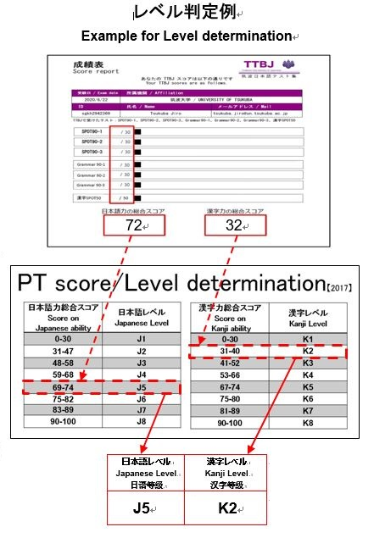
1 | J1 | 1 | K1
2 | J1 | 2 | K1
3 | J1 | 3 | K1
4 | J1 | 4 | K1
5 | J1 | 5 | K1
6 | J1 | 6 | K1
7 | J1 | 7 | K1
8 | J1 | 8 | K1
9 | J1 | 9 | K1
10 | J1 | 10 | K1
11 | J1 | 11 | K1
12 | J1 | 12 | K1
13 | J1 | 13 | K1
14 | J1 | 14 | K1
15 | J1 | 15 | K1
16 | J1 | 16 | K1
17 | J1 | 17 | K1
18 | J1 | 18 | K1
19 | J1 | 19 | K1
20 | J1 | 20 | K1
21 | J1 | 21 | K1
22 | J1 | 22 | K1
23 | J1 | 23 | K1
24 | J1 | 24 | K1
25 | J1 | 25 | K1
26 | J1 | 26 | K1
27 | J1 | 27 | K1
28 | J1 | 28 | K1
29 | J1 | 29 | K1
30 | J1 | 30 | K1
31 | J2 | 31 | K2
32 | J2 | 32 | K2
33 | J2 | 33 | K2
34 | J2 | 34 | K2
35 | J2 | 35 | K2
36 | J2 | 36 | K2
37 | J2 | 37 | K2
38 | J2 | 38 | K2
39 | J2 | 39 | K2
40 | J2 | 40 | K2
41 | J2 | 41 | K3
42 | J2 | 42 | K3
43 | J2 | 43 | K3
44 | J2 | 44 | K3
45 | J2 | 45 | K3
46 | J2 | 46 | K3
47 | J2 | 47 | K3
48 | J3 | 48 | K3
49 | J3 | 49 | K3
50 | J3 | 50 | K3
51 | J3 | 51 | K3
52 | J3 | 52 | K3
53 | J3 | 53 | K4
54 | J3 | 54 | K4
55 | J3 | 55 | K4
56 | J3 | 56 | K4
57 | J3 | 57 | K4
58 | J3 | 58 | K4
59 | J4 | 59 | K4
60 | J4 | 60 | K4
61 | J4 | 61 | K4
62 | J4 | 62 | K4
63 | J4 | 63 | K4
64 | J4 | 64 | K4
65 | J4 | 65 | K4
66 | J4 | 66 | K4
67 | J4 | 67 | K5
68 | J4 | 68 | K5
69 | J5 | 69 | K5
70 | J5 | 70 | K5
71 | J5 | 71 | K5
72 | J5 | 72 | K5
73 | J5 | 73 | K5
74 | J5 | 74 | K5
75 | J6 | 75 | K6
76 | J6 | 76 | K6
77 | J6 | 77 | K6
78 | J6 | 78 | K6
79 | J6 | 79 | K6
80 | J6 | 80 | K6
81 | J6 | 81 | K7
82 | J6 | 82 | K7
83 | J7 | 83 | K7
84 | J7 | 84 | K7
85 | J7 | 85 | K7
86 | J7 | 86 | K7
87 | J7 | 87 | K7
88 | J7 | 88 | K7
89 | J7 | 89 | K7
90 | J8 | 90 | K8
91 | J8 | 91 | K8
92 | J8 | 92 | K8
93 | J8 | 93 | K8
94 | J8 | 94 | K8
95 | J8 | 95 | K8
96 | J8 | 96 | K8
97 | J8 | 97 | K8
98 | J8 | 98 | K8
99 | J8 | 99 | K8
100 | J8 | 100 | K8

